Initial
INITIAL
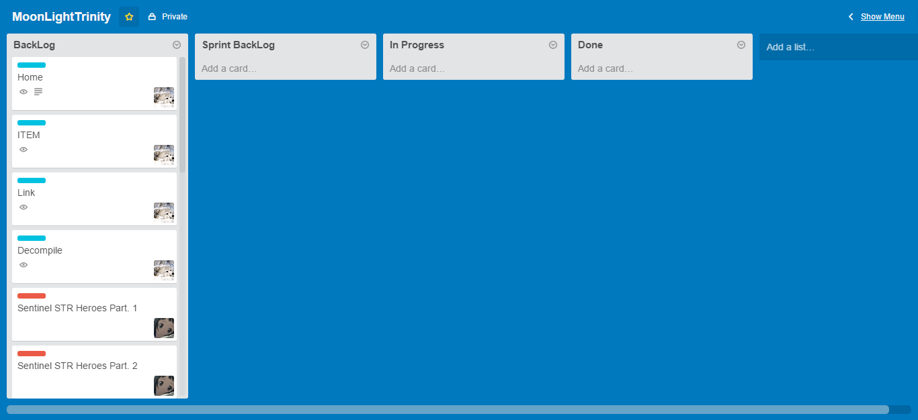

Daftar Backlog :
1 | Home
2 | ITEM
3 | Link
4 | Decompile
5 | Sentinel STR Heroes Part. 1
6 | Sentinel STR Heroes Part. 2
7 | Scourge STR Heroes Part. 1
8 | Scourge STR Heroes Part. 2
9 | Sentinel AGI Heroes Part. 1
10 | Sentinel AGI Heroes Part. 2
11 | Scourge AGI Heroes Part. 1
12 | Scourge AGI Heroes Part. 2
13 | Sentinel INT Heroes Part. 1
14 | Sentinel INT Heroes Part. 2
15 | Scourge INT Heroes Part. 1
16 | Scourge INT Heroes Part. 2

